英雄遣散
英雄遣散

界面

界面说明 |  |  | 遣散界面
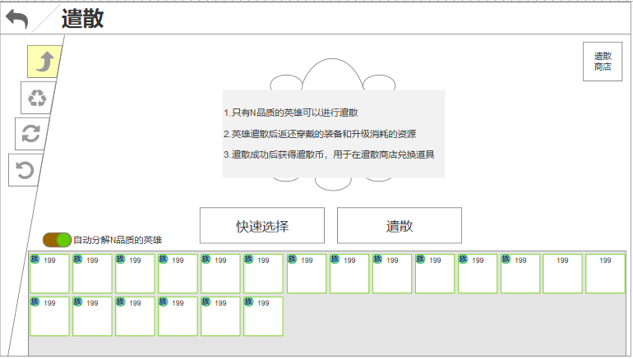
1.界面说明：
 | a.界面默认状态如右图
 | b.中部文字 = 遣散规则说明
 | c.文字后方为遣散动画包装
 | d.文字下方按钮分别为快速选择、遣散
 | e.按钮左侧，功能勾选
 | f.右上角为功能产出货币的对应商店
 | g.下排为玩家英雄列表中筛选出当前所有可遣散的英雄
 | h.英雄头像状态
 |  | -已选中（✓）
 |  | -无状态（常规）
 | i.每选中一个英雄，中部增加显示一个英雄
 | j.自动分解文本描述 = 【tid#HeroAdvanced008】
 | k.按钮文本：
 |  | -遣散 = 【tid#HeroAdvanced009】
 |  | -快速选择 = 【tid#HeroAdvanced010】
 | l.规则文本 = 【tid#HeroAdvanced011】

2.界面操作：
 | a.点击快速选择，快速选中最多10个遣散目标
 | b.点击遣散，将已选中的目标遣散
 | c.点击自动分解n品质英雄，当抽卡抽到N资质卡牌时自动分解
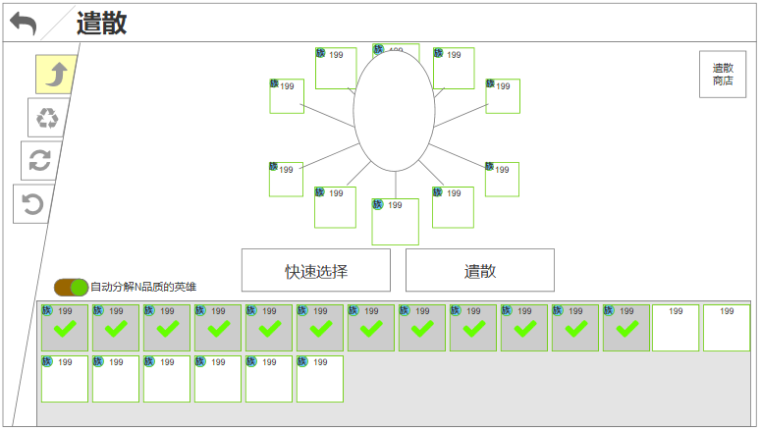
 | d.点击右上角商店按钮，打开商店界面（此界面不关闭）
 | e.点击英雄头像，选择该英雄为遣散目标，再次点击取消选择
 |  | -点击界面中部的英雄头像icon也可取消选择

3.边界：
 | a.选中任意一个英雄时，规则文字隐藏
 | b.拥有可遣散的N资质英雄时，页签显示红点
 | c.未选择英雄时点击遣散，弹出通用提示【tid#HeroAdvanced005】
 | d.已经选择了10张卡牌，再选择第11时，弹出通用提示【tid#HeroAdvanced006】
 | e.列表没有可以遣散的英雄，列表框中央显示一行文字描述【tid#HeroAdvanced007】

规则

功能开启
遣散功能开启 = 【open表HeroExpel】

遣散规则
1.遣散解释：分解，从玩家的英雄列表中永久删除该英雄


2.此列表中显示的卡牌仅为玩家英雄列表中【Hero_Detail表initQuality字段=1】的英雄

3.列表排序 = 英雄等级＞英雄序列ID

4.单次遣散最多可遣散的英雄数量 = 【setting表HeroDecompose】

5.遣散后返还的内容包含如下：
 | a.英雄升至当前等级所花费的所有经验 = 【Hero_Level表expTotal】
 | b.英雄升至当前等级所花费的所有金币 = 【Hero_Level表goldTotal】
 | c.英雄升至当前等级所花费的所有粉尘 = 【Hero_Level表dustTotal】
 | d.英雄当前穿戴的所有装备
 | e.遣散货币 = 【Hero_Level表destroyCurrency字段】
 | f.遣散粉尘 = 【Hero_Level表destroyDust字段】
 | g.返还内容以通用奖励获得界面领取 = 奖励展示顺序为：遣散币＞粉尘＞经验＞金币＞装备（按ID）

6.自动分解：此功能关联抽卡系统
 | a.默认未勾选：玩家只能通过手动来遣散
 | b.勾选后：在任意抽卡方式中抽到【Hero_Detail表initQuality字段=1】的英雄时，自动分解掉
 |  | -抽卡界面获得遣散币逻辑见抽卡结果文档

英雄重置
英雄重置

界面

界面说明 |  |  | 重置界面
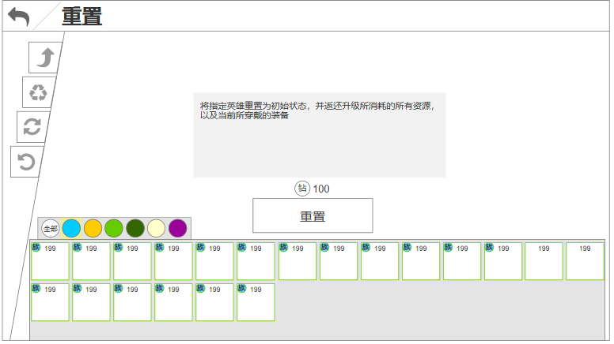
1.界面说明：
 | a.中部为重置规则描述（选择英雄后，文字文本框隐藏）
 | b.重置按钮，上面为重置消耗的资源
 | c.英雄种族筛选
 | d.英雄列表
 | e.选定需要重置的英雄后，界面中上方显示此英雄头像
 | f.头像下显示本次重置后可获得的资源
 | g.英雄列表头像有2个状态，选中、未选中
 | h.按钮文本 = 【tid#HeroAdvanced012】
 | l.规则文本 = 【tid#HeroAdvanced013】
 | j.资源返还小标题文本 = 【tid#HeroAdvanced014】

2.界面操作：
 | a.点击任意英雄头像，icon上显示✓；再点击取消选择
 | b.阵营页签可切换英雄显示
 | c.点击重置，播放奖励获得界面
 | d.点击奖励icon，弹出对应道具详情弹窗

3.边界：
 | a.资源不足，资源数字红色显示
 | b.当前没有英雄可以重置时，英雄列表中央显示描述【tid#HeroAdvanced015】
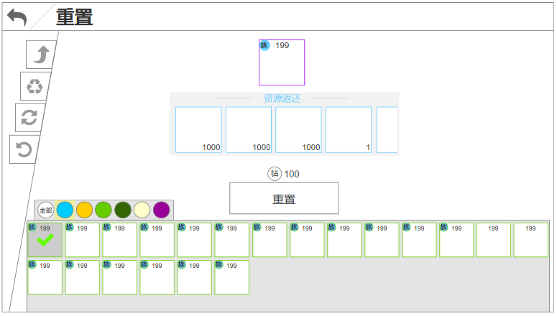

规则

功能开启
重置功能开启 = 【open表HeroReset】

重置规则
1.重置的概念：将英雄变为1级，返还资源

2.重置的条件：玩家当前拥有的等级＞1的英雄都可以进行重置

3.重置的消耗：
 | a.前x次免费，免费次数 = 【setting表HeroFreeResetNum】
 | b.免费次数使用完毕后，每次重置消耗 = = 【setting表HeroResetCost】

4.重置返还的资源：
 | a.同名同品阶的1级英雄
 | b.英雄升至当前等级所花费的所有经验 = 【Hero_Level表expTotal】
 | c.英雄升至当前等级所花费的所有金币 = 【Hero_Level表goldTotal】
 | d.英雄升至当前等级所花费的所有粉尘 = 【Hero_Level表dustTotal】
 | e.英雄当前穿戴的所有装备
 | f.返还内容以通用奖励获得界面领取 = 奖励展示顺序为：英雄＞粉尘＞经验＞金币＞装备（按ID）

5.奖励获得：通用奖励领取界面

6.重置后对竞技场的影响：
 | a.当重置的英雄在竞技场的防守阵容中时，重置完成后需要给予提示
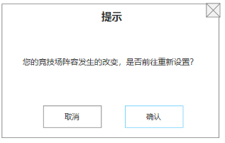

 |  | -点击确认：跳转至竞技场布阵界面
 |  | -点击取消：关闭

英雄回退
英雄回退

界面

界面说明 |  |  | 回退界面
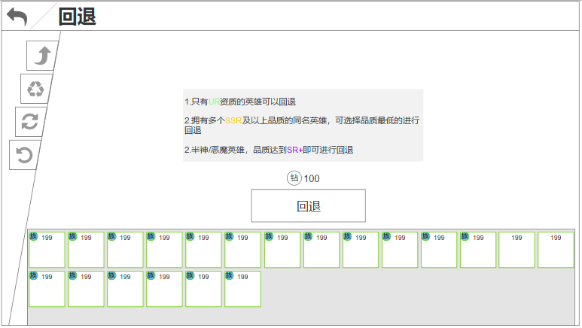
1.界面说明：
 | a.中部显示回退规则描述
 | b.描述下方显示回退按钮及回退花费
 | c.底部可以回退的英雄icon，2个状态：选中、未选中
 | d.选中英雄后，描述文字隐藏，显示回退英雄icon和返还的资源
 | e.按钮文本 = 【tid#HeroAdvanced017】
 | f.规则描述 = 【tid#HeroAdvanced018】

2.界面操作：
 | a.点击任意英雄头像，icon上显示✓；再点击取消选择
 | b.点击回退，播放奖励获得界面
 | c.点击奖励icon，弹出对应道具详情弹窗

3.边界：
 | a.资源不足，资源数字红色显示
 | b.当前没有英雄可以重置时，英雄列表中央显示描述【tid#HeroAdvanced016】

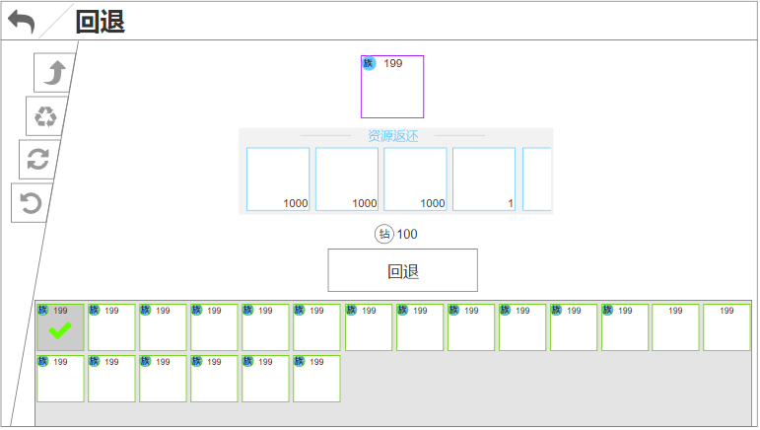

规则

功能开启
重置功能开启 = 【open表HeroBack】

回退规则
1.回退概述：把玩家养错的英雄无损的返还给玩家

2.回退的条件：
 | a.英雄资质=【Hero_Detail表initQuality字段=4】
 | b.拥有2个或以上同名且品阶都＞【Hero_Quality表ID字段=5】的4族英雄，种族类型5、6的条件=【Hero_Quality表ID字段=5】即可
 |  | -品阶低的那个可以被回退
 |  | -若品质相同，则两个都显示，玩家任选回退哪个

 | c.回退消耗资源 = 【setting表HeroBackCost】

3.回退返还：
 | a.英雄升至当前等级所花费的所有经验 = 【Hero_Level表expTotal】
 | b.英雄升至当前等级所花费的所有金币 = 【Hero_Level表goldTotal】
 | c.英雄升至当前等级所花费的所有粉尘 = 【Hero_Level表dustTotal】
 | d.英雄当前穿戴的所有装备、神器
 | e.升至当前品阶所花费的sr+同名卡
 |  | -种族类型5、6返还的初始同名卡
 | f.升至当前品阶所花费的所有sr+其他同阵营卡
 | g.其他养成资源，暂不参与返还，后续可能会添加

5.奖励获得：通用奖励领取界面

